Page 17
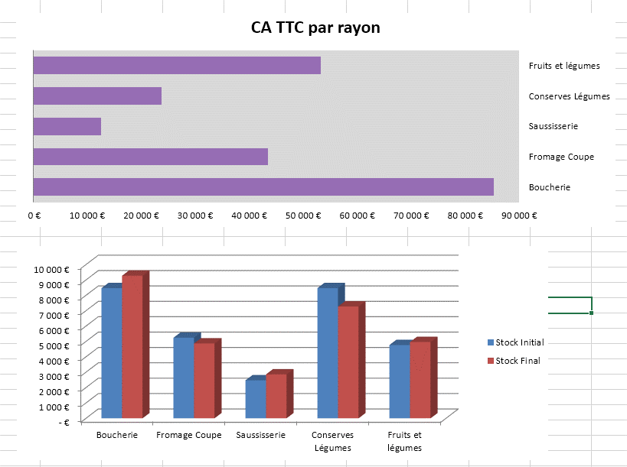
 | Stock Initial | Stock Final | CA HT
Boucherie | 8,465 € | 9,272 € | 80,846.00 €
Fromage Coupe | 5,240 € | 4,867 € | 41,165.00 €
Saussisserie | 2,467 € | 2,854 € | 11,930.00 €
Conserves Légumes | 8,465 € | 7,272 € | 22,526.00 €
Fruits et légumes | 4,764 € | 4,961 € | 50,467.00 €

SI-1
Numéro | Nom | Pays | Région | Italie | France | Allemagne
110 | Ravello | Italie | Salerno
120 | Ortenau | Allemagne | Baden
130 | Médoc | France | Bordeaux
140 | Beaujolais | France | Bourgogne
150 | Freisa | Italie | Piémont
160 | Grignolino | Italie | Piémont
170 | Barolo | Italie | Piémont
180 | Chianti | Italie | Toscane
190 | Brolio | Italie | Toscane
200 | Valpolicella | Italie | Vérone
210 | Riesling | Allemagne | Moselle
230 | Silvaner | Allemagne | Rhin
240 | Oppenheimer | Allemagne | Rhin
250 | Sauternes | France | Bordeaux
260 | Bordeaux | France | Bordeaux
270 | Bourgogne | France | Bourgogne
280 | Chablis | France | Bourgogne
290 | Frascati | Italie | Rome
300 | Soave | Italie | Vérone
 |  |  | NB Pays
Pour les cellules E2:G20 vous dévez faire "sortir" un 1 si le nom de pays correspond et 0 si il ne correspond pas. Vous utilisez la fonction SI.
Pour les cellules E20:G20 vous additionnez chaque colonne

SI-2
Représentant | Octobre | Novembre | Décembre | Total du trimestre | Prime
GUILLON | 5,000.00 € | 10,500.00 € | 13,000.00 €
JORNET | 9,000.00 € | 11,000.00 € | 11,500.00 €
CHAIGNEAU | 15,000.00 € | 12,000.00 € | 16,500.00 €
CHORRIER | 1,200.00 € | 2,300.00 € | 1,000.00 €
BUFFARD | 12,000.00 € | 5,500.00 € | 14,000.00 €
MILLET | 9,000.00 € | 9,000.00 € | 11,000.00 €
LORBLANCHET | 18,000.00 € | 19,000.00 € | 20,000.00 €
TOTAL | 69,200.00 € | 69,300.00 € | 87,000.00 €
Reproduisez ce tableau sur une feuille Excel.
Nous allons accorder une prime aux représentants ayant dépassé 30 000 Euros de chiffre d'affaires au cours du trimestre.
Cette prime s'élève à 1% du chiffre d'affaires.
La colonne E se trouve avec la fonction SOMME.
La colonne F se trouve avec la fonction SI.

SI-3
CODE TVA 1 = | 5%
CODE TVA 2 = | 19.60%

ARTICLES | CODE TVA | TAUX TVA
Sac à dos | 2
Camelback | 2
Chaussure | 1
Casquette | 1
Altimètre | 2
Baton | 2
Reproduisez cette présentation sur une feuille Excel.
Trouvez la bonne TVA dans les cellules bleues avec la fonction SI
Vous devez utiliser les valeurs situées en B1 et B2 pour construire votre formule

SI-4
REGLEMENT DES COTISATIONS
Cotisation | Annuel | Mensuel
 | 73.00 € | 7.62 €

Nom | Type abonnement | 1er Trimestre | 2e Trimestre | 3e Trimestre | 4e Trimestre | TOTAL
Guillon | mensuel
Jornet | annuel
Blanc | mensuel
Millet | annuel
Sherpa | mensuel
Trivel | mensuel
Perez | annuel
Le Saux | mensuel
Lorblanchet | annuel

La colonne C s'obtient avec la fonction SI et les cellules B3 et C3 (soit le cout du règlement annuel soit le cout du reglement trimestriel)
Pour les colonnes D, E et F, doit apparaitre le montant du reglement trimestre ou rien si le règlement est annuel.

RECHERCHE-1
LISTE DES SPORTIFS LICENCIES

CODE
NOM
PRENOM
SPORT

CODE | NOM | PRENOM | SPORT
1 | Guillon | Antoine | VTT
2 | Jornet | Killian | ORIENTATION
3 | Blanc | Pascal | VTT
4 | Millet | Guillaume | VTT
5 | Sherpa | Dawa | ORIENTATION
6 | Trivel | Lionel | TRAIL
7 | Perez | Vinceny | ORIENTATION
8 | Le Saux | Christophe | TRAIL
9 | Lorblanchet | Thomas | TRAIL
10 | Verdier | Philippe | TRAIL
Avec la fonction "RECHERCHEV" vous automatisez le calcul des cellules B4 à B6
La cellule B3 est à saisir.

RECHERCHE-2
Code Remise | Libellé article | Taux de remise
4 | Chaussures
1 | Chaussettes

Code remise | Taux de remise
1 | 5%
2 | 4%
3 | 3%
4 | 2%
Avec la fonction "RECHERCHEV" vous automatisez le calcul des cellules C2 à C5.

RECHERCHE-3
COUTS DES TRANSPORTS
 | PARIS | LYON | NANTES | MARSEILLE | LILLE | NICE | TOULOUSE | ANNECY
MOYENNE | 124.00 € | 245.00 € | 255.00 € | 269.00 € | 125.00 € | 110.00 € | 50.00 € | 98.00 €

 | VILLE |  |  | COUT
Automatisez le calcul de la cellule F6 avec la fonction "RECHERCHEH"

RECHERCHE-4
ATTESTATION DE STAGE |  | Période

CGI-N1 | Comptabilité Gestion Informatique
 | Niveau 1
01
Compétences évaluées |  | Notes
Comptabilité Gestion | Comptabilité générale
 | Fiscalité
 | Gestion
Informatique | Word
 | Excel
 | Access
Moyenne
Stage validé ou non validé
Mention

Stagiaires |  |  | Notes / 20
 |  |  | Comptabilité Gestion |  |  | informatique
Code | Nom | Prénom | CG | Fiscalité | Gestion | Word | Excel | Acces
01 | Guillon | Antoine | 14.00 | 10.00 | 11.00 | 12.00 | 15.00 | 18.00
02 | Jornet | Killian | 11.00 | 15.00 | 12.00 | 14.00 | 10.00 | 11.00
03 | Blanc | Pascal | 12.00 | 14.00 | 16.00 | 17.00 | 18.00 | 15.00
04 | Millet | Guillaume | 12.00 | 15.00 | 13.00 | 15.00 | 18.00 | 16.00

La cellule C2 est au format "déc-12"
la cellule B5 s'obtient avec les fonctions "RECHERCHE" et "CONCATENER"
les cellules C7:C12 avec les fonctions SI et "RECHERCHE"
C13 fonction "MOYENNE"
B14 et B15 avec la fonction "SI"

